Hoja 1
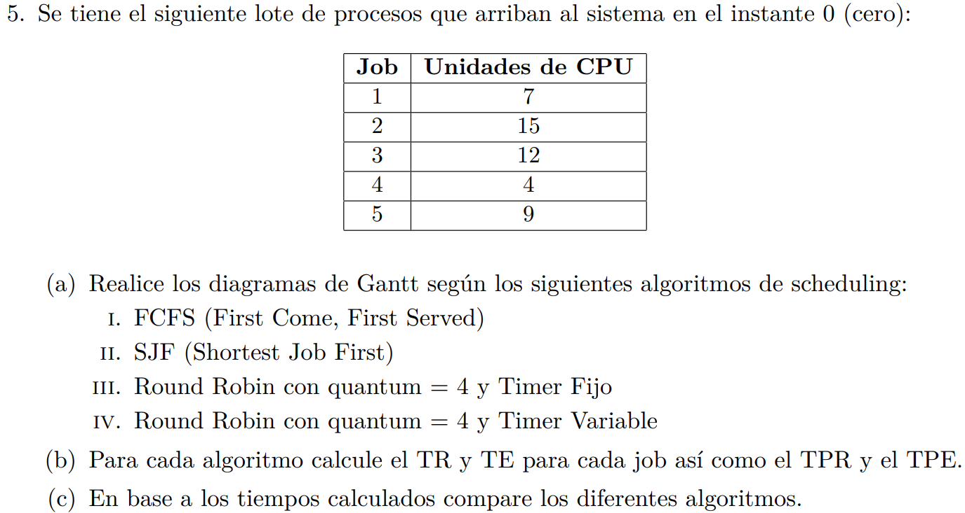
FCFS |  |  | 0 | 1 | 2 | 3 | 4 | 5 | 6 | 7 | 8 | 9 | 10 | 11 | 12 | 13 | 14 | 15 | 16 | 17 | 18 | 19 | 20 | 21 | 22 | 23 | 24 | 25 | 26 | 27 | 28 | 29 | 30 | 31 | 32 | 33 | 34 | 35 | 36 | 37 | 38 | 39 | 40 | 41 | 42 | 43 | 44 | 45 | 46
Job | Llegada | Unidad de CPU |  |  |  |  |  |  |  |  |  |  |  |  |  |  |  |  |  |  |  |  |  |  |  |  |  |  |  |  |  |  |  |  |  |  |  |  |  |  |  |  |  |  |  |  |  |  |  | TR | TE
P1 | 0 | 7 | >1 | 2 | 3 | 4 | 5 | 6 | 7< |  |  |  |  |  |  |  |  |  |  |  |  |  |  |  |  |  |  |  |  |  |  |  |  |  |  |  |  |  |  |  |  |  |  |  |  |  |  |  |  | 7 | 0
P2 | 0 | 15 | > |  |  |  |  |  |  | 1 | 2 | 3 | 4 | 5 | 6 | 7 | 8 | 9 | 10 | 11 | 12 | 13 | 14 | 15< |  |  |  |  |  |  |  |  |  |  |  |  |  |  |  |  |  |  |  |  |  |  |  |  |  | 22 | 7
P3 | 0 | 12 | > |  |  |  |  |  |  |  |  |  |  |  |  |  |  |  |  |  |  |  |  |  | 1 | 2 | 3 | 4 | 5 | 6 | 7 | 8 | 9 | 10 | 11 | 12< |  |  |  |  |  |  |  |  |  |  |  |  |  | 34 | 22
P4 | 0 | 4 | > |  |  |  |  |  |  |  |  |  |  |  |  |  |  |  |  |  |  |  |  |  |  |  |  |  |  |  |  |  |  |  |  |  | 1 | 2 | 3 | 4< |  |  |  |  |  |  |  |  |  | 38 | 34
P5 | 0 | 9 | > |  |  |  |  |  |  |  |  |  |  |  |  |  |  |  |  |  |  |  |  |  |  |  |  |  |  |  |  |  |  |  |  |  |  |  |  |  | 1 | 2 | 3 | 4 | 5 | 6 | 7 | 8 | 9< | 47 | 38
 |  |  |  |  |  |  |  |  |  |  |  |  |  |  |  |  |  |  |  |  |  |  |  |  |  |  |  |  |  |  |  |  |  |  |  |  |  |  |  |  |  |  |  |  |  |  |  |  |  | 29.6 | 20.2
SJF |  |  | 0 | 1 | 2 | 3 | 4 | 5 | 6 | 7 | 8 | 9 | 10 | 11 | 12 | 13 | 14 | 15 | 16 | 17 | 18 | 19 | 20 | 21 | 22 | 23 | 24 | 25 | 26 | 27 | 28 | 29 | 30 | 31 | 32 | 33 | 34 | 35 | 36 | 37 | 38 | 39 | 40 | 41 | 42 | 43 | 44 | 45 | 46
Job | Llegada | Unidad de CPU |  |  |  |  |  |  |  |  |  |  |  |  |  |  |  |  |  |  |  |  |  |  |  |  |  |  |  |  |  |  |  |  |  |  |  |  |  |  |  |  |  |  |  |  |  |  |  | TR | TE
P1 | 0 | 7 | > |  |  |  | 1 | 2 | 3 | 4 | 5 | 6 | 7< |  |  |  |  |  |  |  |  |  |  |  |  |  |  |  |  |  |  |  |  |  |  |  |  |  |  |  |  |  |  |  |  |  |  |  |  | 11 | 4
P2 | 0 | 15 | > |  |  |  |  |  |  |  |  |  |  |  |  |  |  |  |  |  |  |  |  |  |  |  |  |  |  |  |  |  |  |  | 1 | 2 | 3 | 4 | 5 | 6 | 7 | 8 | 9 | 10 | 11 | 12 | 13 | 14 | 15< | 47 | 32
P3 | 0 | 12 | > |  |  |  |  |  |  |  |  |  |  |  |  |  |  |  |  |  |  |  | 1 | 2 | 3 | 4 | 5 | 6 | 7 | 8 | 9 | 10 | 11 | 12< |  |  |  |  |  |  |  |  |  |  |  |  |  |  |  | 32 | 20
P4 | 0 | 4 | >1 | 2 | 3 | 4< |  |  |  |  |  |  |  |  |  |  |  |  |  |  |  |  |  |  |  |  |  |  |  |  |  |  |  |  |  |  |  |  |  |  |  |  |  |  |  |  |  |  |  | 4 | 0
P5 | 0 | 9 | > |  |  |  |  |  |  |  |  |  |  | 1 | 2 | 3 | 4 | 5 | 6 | 7 | 8 | 9< |  |  |  |  |  |  |  |  |  |  |  |  |  |  |  |  |  |  |  |  |  |  |  |  |  |  |  | 20 | 11
 |  |  |  |  |  |  |  |  |  |  |  |  |  |  |  |  |  |  |  |  |  |  |  |  |  |  |  |  |  |  |  |  |  |  |  |  |  |  |  |  |  |  |  |  |  |  |  |  |  | 22.8 | 13.4

ROUND ROBIN |  |  | 0 | 1 | 2 | 3 | 4 | 5 | 6 | 7 | 8 | 9 | 10 | 11 | 12 | 13 | 14 | 15 | 16 | 17 | 18 | 19 | 20 | 21 | 22 | 23 | 24 | 25 | 26 | 27 | 28 | 29 | 30 | 31 | 32 | 33 | 34 | 35 | 36 | 37 | 38 | 39 | 40 | 41 | 42 | 43 | 44 | 45 | 46
Job | Llegada | Unidad de CPU |  |  |  |  |  |  |  |  |  |  |  |  |  |  |  |  |  |  |  |  |  |  |  |  |  |  |  |  |  |  |  |  |  |  |  |  |  |  |  |  |  |  |  |  |  |  |  | TR | TE
P1 | 0 | 7 | >1 | 2 | 3 | 4 |  |  |  |  |  |  |  |  |  |  |  |  |  |  |  |  | 5 | 6 | 7< |  |  |  |  |  |  |  |  |  |  |  |  |  |  |  |  |  |  |  |  |  |  |  |  | 23 | 16
P2 | 0 | 15 | > |  |  |  | 1 | 2 | 3 | 4 |  |  |  |  |  |  |  |  |  |  |  |  |  |  |  | 5 | 6 | 7 | 8 |  |  |  |  |  |  |  |  | 9 | 10 | 11 | 12 |  |  |  |  |  | 13 | 14 | 15< | 47 | 32
P3 | 0 | 12 | > |  |  |  |  |  |  |  | 1 | 2 | 3 | 4 |  |  |  |  |  |  |  |  |  |  |  |  |  |  |  | 5 | 6 | 7 | 8 |  |  |  |  |  |  |  |  | 9 | 10 | 11 | 12< |  |  |  |  | 43 | 31
P4 | 0 | 4 | > |  |  |  |  |  |  |  |  |  |  |  | 1 | 2 | 3 | 4< |  |  |  |  |  |  |  |  |  |  |  |  |  |  |  |  |  |  |  |  |  |  |  |  |  |  |  |  |  |  |  | 16 | 12
P5 | 0 | 9 | > |  |  |  |  |  |  |  |  |  |  |  |  |  |  |  | 1 | 2 | 3 | 4 |  |  |  |  |  |  |  |  |  |  |  | 5 | 6 | 7 | 8 |  |  |  |  |  |  |  |  | 9< |  |  |  | 44 | 35
(VARIABLE QUANTUM 4) |  |  | QUEUE |  |  |  | QUEUE |  |  |  | QUEUE |  |  |  | QUEUE |  |  |  | QUEUE |  |  |  | QUEUE |  |  | QUEUE |  |  |  | QUEUE |  |  |  | QUEUE |  |  |  | QUEUE |  |  |  | QUEUE |  |  |  | QUEUE | QUEUE |  |  | 34.6 | 25.2
 |  |  | 1 |  |  |  | 2 |  |  |  | 3 |  |  |  | 4 |  |  |  | 5 |  |  |  | 1 |  |  | 2 |  |  |  | 3 |  |  |  | 5 |  |  |  | 2 |  |  |  | 3 |  |  |  | 5 | 2
 |  |  | 2 |  |  |  | 3 |  |  |  | 4 |  |  |  | 5 |  |  |  | 1 |  |  |  | 2 |  |  | 3 |  |  |  | 5 |  |  |  | 2 |  |  |  | 3 |  |  |  | 5 |  |  |  | 2
 |  |  | 3 |  |  |  | 4 |  |  |  | 5 |  |  |  | 1 |  |  |  | 2 |  |  |  | 3 |  |  | 5 |  |  |  | 2 |  |  |  | 3 |  |  |  | 5 |  |  |  | 2
 |  |  | 4 |  |  |  | 5 |  |  |  | 1 |  |  |  | 2 |  |  |  | 3 |  |  |  | 5
 |  |  | 5 |  |  |  | 1 |  |  |  | 2 |  |  |  | 3

ROUND ROBIN |  |  | 0 | 1 | 2 | 3 | 4 | 5 | 6 | 7 | 8 | 9 | 10 | 11 | 12 | 13 | 14 | 15 | 16 | 17 | 18 | 19 | 20 | 21 | 22 | 23 | 24 | 25 | 26 | 27 | 28 | 29 | 30 | 31 | 32 | 33 | 34 | 35 | 36 | 37 | 38 | 39 | 40 | 41 | 42 | 43 | 44 | 45 | 46
Job | Llegada | Unidad de CPU |  |  |  |  |  |  |  |  |  |  |  |  |  |  |  |  |  |  |  |  |  |  |  |  |  |  |  |  |  |  |  |  |  |  |  |  |  |  |  |  |  |  |  |  |  |  |  | TR | TE
P1 | 0 | 7 | >1 | 2 | 3 | 4 |  |  |  |  |  |  |  |  |  |  |  |  |  |  |  |  | 5 | 6 | 7< |  |  |  |  |  |  |  |  |  |  |  |  |  |  |  |  |  |  |  |  |  |  |  |  | 23 | 16
P2 | 0 | 15 | > |  |  |  | 1 | 2 | 3 | 4 |  |  |  |  |  |  |  |  |  |  |  |  |  |  |  | 5 |  |  |  |  |  |  |  |  | 6 | 7 | 8 | 9 |  |  |  |  |  | 10 | 11 | 12 | 13 | 14 | 15< | 47 | 32
P3 | 0 | 12 | > |  |  |  |  |  |  |  | 1 | 2 | 3 | 4 |  |  |  |  |  |  |  |  |  |  |  |  | 5 | 6 | 7 | 8 |  |  |  |  |  |  |  |  | 9 | 10 | 11 | 12< |  |  |  |  |  |  |  | 40 | 28
P4 | 0 | 4 | > |  |  |  |  |  |  |  |  |  |  |  | 1 | 2 | 3 | 4< |  |  |  |  |  |  |  |  |  |  |  |  |  |  |  |  |  |  |  |  |  |  |  |  |  |  |  |  |  |  |  | 16 | 12
P5 | 0 | 9 | > |  |  |  |  |  |  |  |  |  |  |  |  |  |  |  | 1 | 2 | 3 | 4 |  |  |  |  |  |  |  |  | 5 | 6 | 7 | 8 |  |  |  |  |  |  |  |  | 9< |  |  |  |  |  |  | 41 | 32
(FIJO QUANTUM 4) |  |  | QUEUE |  |  |  | QUEUE |  |  |  | QUEUE |  |  |  | QUEUE |  |  |  | QUEUE |  |  |  | QUEUE |  |  | QUEUE | QUEUE |  |  |  | QUEUE |  |  |  | QUEUE |  |  |  | QUEUE |  |  | QUEUE |  | QUEUE |  |  |  |  |  | 33.4 | 24
 |  |  | 1 |  |  |  | 2 |  |  |  | 3 |  |  |  | 4 |  |  |  | 5 |  |  |  | 1 |  |  | 2 | 3 |  |  |  | 5 |  |  |  | 2 |  |  |  | 3 |  |  | 5 |  | 2
 |  |  | 2 |  |  |  | 3 |  |  |  | 4 |  |  |  | 5 |  |  |  | 1 |  |  |  | 2 |  |  | 3 | 5 |  |  |  | 2 |  |  |  | 3 |  |  |  | 5 |  |  | 2
 |  |  | 3 |  |  |  | 4 |  |  |  | 5 |  |  |  | 1 |  |  |  | 2 |  |  |  | 3 |  |  | 5 | 2 |  |  |  | 3 |  |  |  | 5 |  |  |  | 2
 |  |  | 4 |  |  |  | 5 |  |  |  | 1 |  |  |  | 2 |  |  |  | 3 |  |  |  | 5
 |  |  | 5 |  |  |  | 1 |  |  |  | 2 |  |  |  | 3

